請求明細書（資機材用）
※提出の際は３部印刷してください。「請求明細書」は、自社の書式でも可といたします。

熊谷組グループ
ケーアンドイー株式会社
 |  | ③ 請 求 明 細 書
 |  |  |  |  |  |  |  |  | 年 | 月 | 日

工 事 番 号/工事名称 |  |  |  |  | 請求明細 合計

取引先コード 請求者名 |  |  |  |  | 値引き

納品先 または 施工先名 |  |  |  |  | 税抜金額 | 0 |  | 消費税額 |  |  | 税込金額

月 日 | 摘 要 |  | 単位 | 数 量 | 単 価 | 金 額 |  | 備 考

 |  |  |  |  |  |  | 円
 |  |  |  |  |  |  |  |  |  |  |  | → | 行の挿入可

 | （合 計） |  |  |  |  | 0
 | ※軽減税率対象には*を入れてください。

請求書（鑑）【記入例】
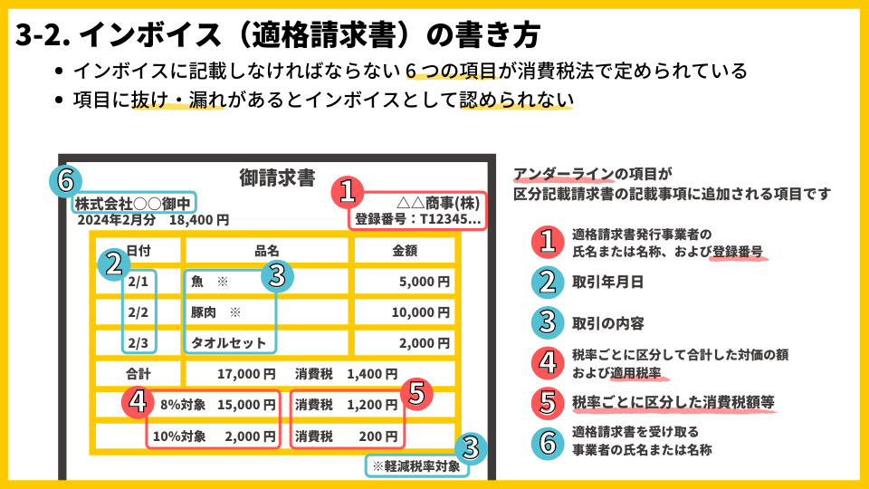
 |  |  |  |  |  |  |  | 請 求 書
 | 熊谷組グループ
 | ⑥ ケーアンドイー株式会社 御中 |  |  |  |  |  |  |  |  |  |  |  | ② 取引年月日 | 2023-10-20

注文番号 （注文番号がない場合は工事番号） |  | 24-0-1111 |  |  |  |  | 工事件名 | 新宿ビル改修工事

① 請求者(登録番号・住所･社名・契約名) |  |  |  |  |  |  |  |  |  |  |  | ④合計＋⑤合計
登録番号 T- | 1234567890123 |  | 取引先コード | 1234567 |  |  |  |  |  | 請求金額内訳 |  | 今回請求金額（税込） |  | 115,700 | 円

〒 | 102-0071 |  |  |  |  |  |  |  | （税込） | ④税抜金額 |  |  | ⑤ 消費税額
 | 東京都千代田区富士見2-7-2 |  |  |  |  |  | 契約金額 |  | 円 | 課税10%対象 | 100,000 | 円 | 課税10% | 10,000 | 円
 | ステージビルディング１５F |  |  |  |  |  | 受領済金額 |  | 円 | 非/不課税0％対象 | 300 | 円 | 非/不課税 0％ | 0 | 円
 | KE建設工業株式会社 東京支店 |  |  |  |  |  | 今回請求金額 | 115,700 | 円 | 軽減税率8%対象 | 5,000 | 円 | 軽減税率8% | 400 | 円
 | 執行役員東京支店長 建設 一郎 |  |  |  | ㊞ |  | 累計金額 | 115,700 | 円 | 合計 | 105,300 | 円 | 合計 | 10,400 | 円

電話番号 | 023-1234-5678 |  | FAX番号 | 03-5678-1234 |  | （以下、K&E記入欄） |  |  |  | 支払額[現金] |  | 円 | 控除額 |  | 円
担当者 | 建設 春子
 |  |  |  |  |  | 登録番号欄空欄時 免税 □ (免税は☑) |  | 要素区分 |  | 外注 / 資材 / その他 |  |  | 協力会費 | 徴収する / 徴収しない

《 請求書記入に際しての注意事項 》 |  |  |  |  |  |  | 科目ｺｰﾄﾞ | 会計科目名 |  | 税ｺｰﾄﾞ | 税抜金額 |  | 消費税額 | 税込金額
◦ 赤枠内、二重線黒枠内をすべて記入してください。
赤枠内はＫ＆Ｅの追記・訂正禁止（インボイス記載項目）
二重線黒枠内はＫ＆Ｅの追記・訂正可
◦ 出来高明細書または請求明細書（③）を必ず添付してください。
◦ 未登録事業者も④⑤は消費税10％（軽減税率は8％）で記入して
ください。 |  |  |  |  |  |  |  | 計
 |  |  |  |  |  | ※税抜金額と消費税額は経過措置前の金額を入力 |  |  |  | 税ｺｰﾄﾞ | 【 インボイス 】 515：10% 514：軽減税率8% 811：非課税 0：不課税
 |  |  |  |  |  |  |  |  |  |  | 【 経過措置 】 835：10%→8% 834：軽減税率8％→6.4% 811：非課税 0：不課税

 |  |  |  |  |  |  | 支社・支店・工事部 |  |  |  |  | 作業所（検印）

